23注文書 (2)
 |  |  |  |  |  |  |  |  | 2023年9月吉日
 | 埼玉県バスケットボール協会U12部会 |  |  |  |  | （一社）埼玉県バスケットボール協会U12部会
登録全チーム代表者関係各位 |  |  |  |  |  |  |  | 部会長 篠田 好恵

 | 第２回 埼玉県バスケットボール協会U12部会公認協力Tシャツ販売
 |  |  |  | ＜2023-2024シーズン限定販売品＞

 | 埼玉県バスケットボール協会の理念に基づき、日頃の熱心な活動及び御協力ありがとうございます。
 | 通常の活動に戻ったとはいえ、この夏の猛暑日が続き、まだ空調設備の整ってない小学校の体育館が
 | 多い中の活動は、チームでも個人でも熱中症対策などの工夫や配慮が必要とされ、そのような体験を
 | 乗り越えてきたチームの秋以降の成長が楽しみですね。 さて、年度当初に引き続き我がU12部会では
 | 活動の活性化と潤滑な運営を図るために、埼玉県バスケットボール協会のオフィシャルサプライヤーの
 | ディーズベスト(株)の協力のもと、春のオフィシャルTシャツに加えて季節柄着用できるロングTシャツを
 | 作成販売し、その一部をU12部会の運営活動資金にご寄附頂く【第２弾】を企画致しました。
 | この趣旨をご理解の上、多数のお申し込みを頂き、ご協力下さいますようお願い申し上げます。
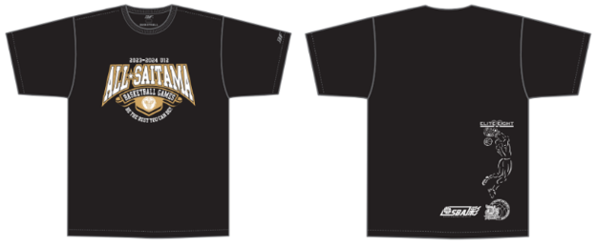
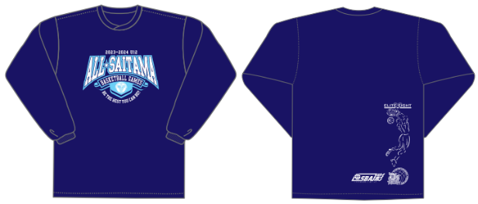

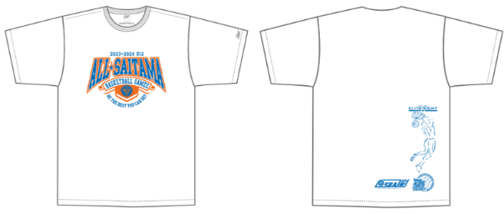
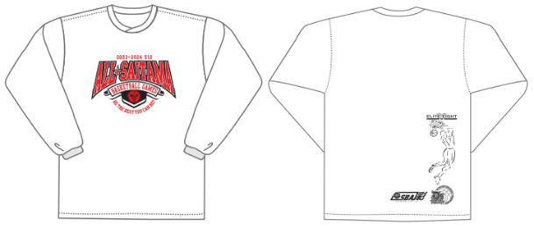

◆ 申込み方法期限
 | 下記申込書に必要事項を記入の上、各支部担当者宛に提出して下さい。
 | 締 切 日 |  | 10月 6日（ 金 ） |  | → | 月納品予定
 | ※各支部毎に集計集金等取り纏めて頂き、支部ごとに一括発注、一括納品となります。(運賃等経費節減の為)
◆ その他
 | 商品に関するお問合せは… |  |  | ディーズベスト株式会社 |  |  | 〒336-0033
 |  |  |  | 代表取締役 瀬上 浩 |  |  | 埼玉県さいたま市南区曲本1-6-9 C号室
 |  |  |  |  |  |  | 携帯：080-5412-5339
― | ― ― | ― ― | ― ― | ― キ ― | リ ― ト | ― リ ― | ― ― | ― ― | ― ― | ― ―
 | 埼玉県バスケットボール協会U12部会公認協力Tシャツ・ロングTシャツ購入申込書

 | 支部名 |  |  | 部支部 |  | 代表者名
 | チーム名 |  |  |  |  | 連絡先
 | サイズ |  | 2S | S | M | Ｌ | ＬＬ | 3Ｌ | 4Ｌ | 計
 | Ｔシャツ | ホワイト |  |  |  |  |  |  |  | 0
 | ¥3,300 | ブラック |  |  |  |  |  |  |  | 0
 | ロングT | ホワイト |  |  |  |  |  |  |  | 0
 | ¥4,400 | ネイビー |  |  |  |  |  |  |  | 0
 | 税込特別価格 |  | 0 | 枚 × | @3300 | ＝ | 0
 | 税込特別価格 |  | 0 | 枚 × | @4400 | ＝ | 0 | 合 計 | ￥ | 0
 |  | ◎原材料費等高騰の折、期中での価格値上がりにつきましては何卒ご容赦下さい。
 | サイズ | 2S | S | M | Ｌ | ＬＬ | 3Ｌ | 4Ｌ
 | 身長 | 145～155 | 150～160 | 155～165 | 165～175 | 170～180 | 180～185 | 185～190

